家 御供物お申し込み書 （灯ろう等
家 御供物 お申し込み書
 |  |  |  | 申し込み締め切り 月 日 時
 | A 蓮華灯 1対 | 15,000円 | 右 名札（縦書き） |  | 左 名札（縦書き）

 | B 蓮華灯 1対 | 20,000円

 | C 灯ろう 1対 | 20,000円

 | D ミックス盛かご | 18,000円

 | E 果物盛かご | 13,000円

※価格は税込みの金額です

ご精算方法
 | 当日お支払い

 | 後日請求書にてお振込
 | 請求書あて名
 | 請求先ご住所 | 〒

TEL. 0120-209-678
FAX. 0794-88-8338
ご注文・お問い合わせは
お気軽にご連絡ください。
 | ご 連 絡 先
 | 株式会社 VERDE
 | のぞみ葬祭
 | 〒673-0435 兵庫県三木市別所町高木933-5

蓮 提灯 かごカタログ
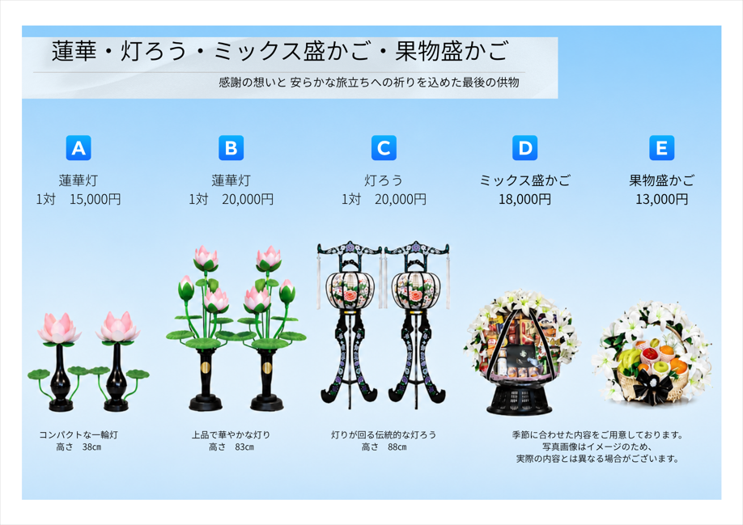

※価格は税込みの金額です
株式会社VERDE のぞみ葬祭

